Obsah
Příloha č. 1 - Formát údajů pro uveřejňování podle vyhlášky
List | Název šablony | frekvence vykazování
I. Seznam údajů o povinné osobě, složení společníků nebo členů, struktuře konsolidačního celku, jehož je součástí, o činnosti a finanční situaci - k příloze č. 10 k vyhlášce 163/2014 Sb.
Datum uveřejnění informace |  | 2021-04-22 | Povinná osoba výkaz vyplňuje: ANO/NE
Informace platné k datu |  | 2020-12-31
Pozn.: červeně jsou označeny revidované šablony |  | frekvence vykazování
I. Část 1 | Údaje o povinné osobě | čtvrtletně | ANO
I. Část 1a | Organizační struktura povinné osoby | čtvrtletně | ANO
I. Část 2 | Údaje o složení společníků nebo členů povinné osoby | čtvrtletně | ANO
I. Část 3 | Údaje o struktuře konsolidačního celku, jehož je povinná osoba součástí | čtvrtletně | ANO
I. Část 3a | Grafické znázornění konsolidačního celku, jehož členem je povinná osoba, z hlediska vlastnického uspořádání | čtvrtletně | ANO
I. Část 3b | Grafické znázornění konsolidačního celku, jehož členem je povinná osoba, z hlediska řízení | čtvrtletně | ANO
I. Část 4 | Údaje o činnosti povinné osoby | čtvrtletně | ANO
I. Část 5 | Údaje o finanční situaci povinné osoby | čtvrtletně | ANO
I. Část 5a | Údaje o finanční situaci povinné osoby - deriváty | čtvrtletně | ANO
I. Část 5b | Údaje o finanční situaci povinné osoby - informace povinné osoby, která je bankou nebo spořitelním a úvěrním družstvem, o výkonných a nevýkonných expozicích | čtvrtletně | ANO
I. Část 6 | Rozvaha povinné osoby podle výkazů předkládaných České národní bance | čtvrtletně | ANO
I. Část 7 | Výkaz zisku nebo ztráty povinné osoby podle výkazů předkládaných České národní bance | čtvrtletně | ANO
II. Seznam údajů o majetkoprávních vztazích mezi členy konsolidačního celku a řídicím a kontrolním systému - k příloze č. 11 k vyhlášce 163/2014 Sb.*
Datum uveřejnění informace |  | 2021-04-22
Informace platné k datu |  | 2020-12-31
 |  | frekvence vykazování
II. Část 1 | Obsah údajů o majetkoprávních vztazích mezi členy konsolidačního celku a řídicím a kontrolním systému I* | ročně | NE
II. Část 2 | Obsah údajů o majetkoprávních vztazích mezi členy konsolidačního celku a řídicím a kontrolním systému II* | ročně | NE
II. Část 3 | Obsah údajů o majetkoprávních vztazích mezi členy konsolidačního celku a řídicím a kontrolním systému III* | ročně | NE
III. Seznam údajů o druzích a rozsahu poskytnutých investičních služeb - k příloze č. 12 k vyhlášce 163/2014 Sb.
Datum uveřejnění informace |  | 2021-04-22
Informace platné k datu |  | 2020-12-31
 |  | frekvence vykazování
III. Část 1 | Investiční služby poskytnuté obchodníkem s cennými papíry jiným než podle § 8a odst. 4 a 7 zákona o podnikání na kapitálovém trhu | čtvrtletně | ANO
III. Část 2 | Investiční služby poskytnuté obchodníkem s cennými papíry podle § 8a odst. 4 a 7 zákona o podnikání na kapitálovém trhu | čtvrtletně | ANO
IV. Seznam údajů uveřejňovaných pobočkou banky z jiného než členského státu - k příloze č. 13 k vyhlášce 163/2014 Sb.
Datum uveřejnění informace |  | 2021-04-22
Informace platné k datu |  | 2020-12-31
 |  | frekvence vykazování
IV. Část 1 | Údaje o zahraniční bance z jiného než členského státu | čtvrtletně | NE
IV. Část 1a | Údaje o složení společníků nebo členů zahraniční banky z jiného než členského státu | čtvrtletně | NE
IV. Část 1b | Údaje o činnosti zahraniční banky z jiného než členského státu | čtvrtletně | NE
IV. Část 1c | Výroční zpráva zahraniční banky z jiného než členského státu | čtvrtletně | NE
IV. Část 2 | Údaje o pobočce banky z jiného než členského státu I | čtvrtletně | NE
IV. Část 2a | Údaje o pobočce banky z jiného než členského státu II | čtvrtletně | NE
IV. Část 2b | Údaje o pobočce banky z jiného než členského státu III | čtvrtletně | NE
IV. Část 3 | Údaje o plnění obezřetnostních pravidel pobočky banky z jiného než členského státu | čtvrtletně | NE
IV. Část 3a | Údaje podle článku 437 odst. 1 písm. a) nařízení (EU) č. 575/2013, s výjimkou úplného sesouhlasení položek, filtrů a odpočtů na rozvahu v rámci auditované účetní závěrky pobočky banky z jiného než členského státu | čtvrtletně | NE
IV. Část 3b | Údaje o plnění obezřetnostních pravidel pobočky banky z jiného než členského státu podle článku 438 písm. c) až f) nařízení (EU) č. 575/2013. | čtvrtletně | NE
IV. Část 3c | Údaje o plnění obezřetnostních pravidel pobočky banky z jiného než členského státu - reálné a jmenovité hodnoty derivátů | čtvrtletně | NE
IV. Část 3d | Údaje o plnění obezřetnostních pravidel pobočky banky z jiného než členského státu - informace pobočky banky z jiného než členského státu o výkonných a nevýkonných expozicích | čtvrtletně | NE
V. Seznam údajů ověřovaných auditorem - k příloze č. 14 k vyhlášce 163/2014 Sb.
Datum uveřejnění informace |  | 2020-12-31
Informace platné k datu |  | 2018-09-30
 |  | frekvence vykazování
V. Část 1 | Údaje o kapitálu | ročně | ANO
V. Část 2 | Údaje o kapitálových požadavcích | ročně | ANO
V. Část 3 | Kapitálové poměry | ročně | ANO
V. Část 4 | Poměrové ukazatele | ročně
VI. ŘKS - k § 11b odst. 6 zákona č. 21/1992 Sb. a čl. 96 směrnice 2013/36/EU
VI. Část 1 | Údaje o ŘKS | ročně
Číselníky
Číselník 1 | CZ-NACE (OKEČ) číselník
Číselník 2 | Kódy zemí
* Tuto část uveřejňují pouze povinné osoby, kterým jsou stanoveny povinnosti na konsolidovaném základě.

Zákon č. 21/1992 Sb., o bankách
§ 11b
Uveřejňování informací ovládajícími osobami a bankami
(2) Banka, které jsou stanoveny povinnosti na konsolidovaném základě podle tohoto zákona nebo podle přímo použitelného předpisu Evropské unie upravujícího obezřetnostní požadavky, uveřejňuje každoročně informace o
a) majetkoprávních vztazích mezi členy konsolidačního celku, včetně informací o úzkém propojení,
b) řídicím a kontrolním systému podle § 8b odst. 1 písm. a) až e),
c) řídicím a kontrolním systému konsolidačního celku podle § 8b odst. 4.
Zákon č.. 87/1995 Sb., o spořitelních a úvěrních družstvech
§ 7b
Uveřejňování informací
(2) Družstevní záložna, které jsou stanoveny povinnosti na konsolidovaném základě podle tohoto zákona nebo podle přímo použitelného předpisu Evropské unie upravujícího obezřetnostní požadavky, uveřejňuje každoročně informace o
a) majetkoprávních vztazích mezi členy konsolidačního celku, včetně informací o úzkém propojení,
b) řídicím a kontrolním systému podle § 7a odst. 1 písm. a) až e),
c) řídicím a kontrolním systému konsolidačního celku podle § 7a odst. 4.
Zákon č. 256/2004 Sb., o podnikání na kapitálovém trhu
Uveřejňování údajů obchodníkem s cennými papíry
§ 16a
(2) Obchodník s cennými papíry, kterému jsou stanoveny povinnosti na konsolidovaném základě podle tohoto zákona nebo podle přímo použitelného předpisu Evropské unie upravujícího obezřetnostní požadavky na úvěrové instituce a investiční podniky⁵⁰⁾, uveřejňuje každoročně informace o
a) majetkoprávních vztazích mezi členy konsolidačního celku, včetně informací o úzkém propojení,
b) řídicím a kontrolním systému podle § 12 a § 12a odst. 1,
c) řídicím a kontrolním systému konsolidačního celku podle § 12a odst. 4, 5 a 6.
50) Nařízení Evropského parlamentu a Rady (EU) č. 575/2013.

I. Část 1a
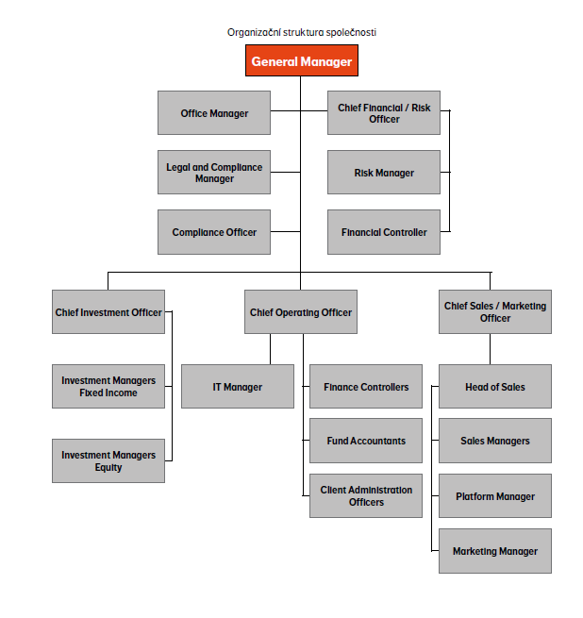
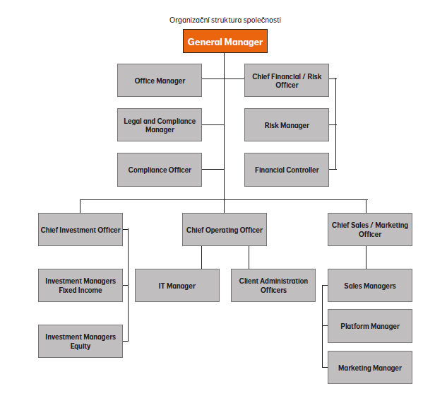
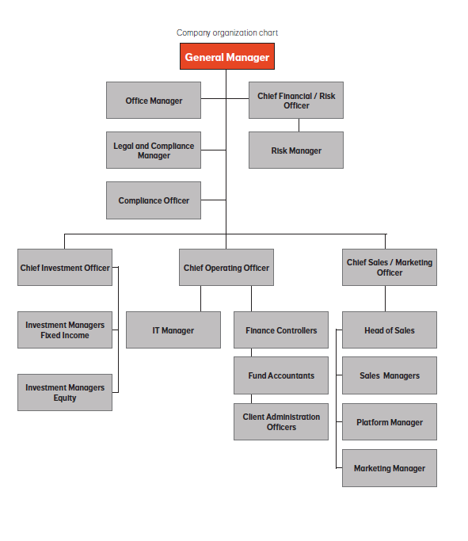
I. Část 1a
Organizační struktura povinné osoby

Organizační struktura povinné osoby |  | Vyhláška č.163/2014 Sb., příloha 10

Informace platné k datu | 2020-03-31
Počet obchodních míst | 1 | Bod 1 písm. h)
Počet pracovníků (přepočtený stav) | 27
Organizační struktura povinné osoby (znázorní se níže)

I. Část 3a
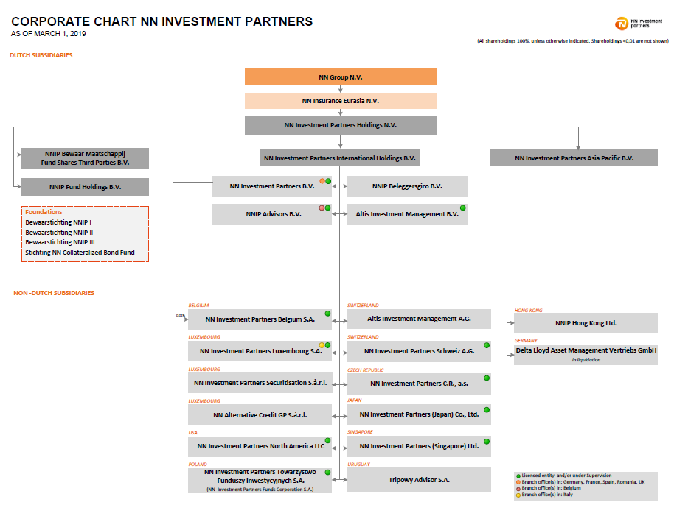
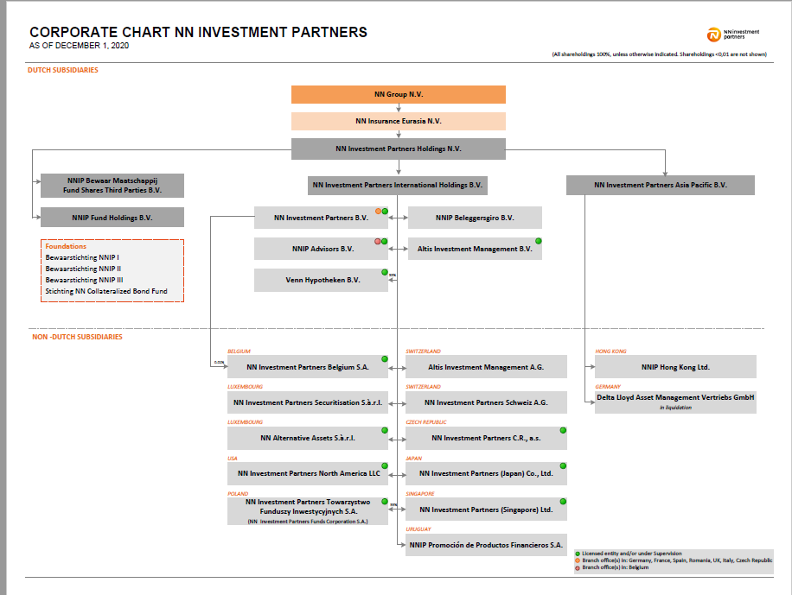
I. Část 3a
Grafické znázornění konsolidačního celku, jehož členem je povinná osoba, z hlediska vlastnického uspořádání

Grafické údaje o struktuře konsolidačního celku, jehož je povinná osoba součástí |  | Vyhláška č.163/2014 Sb., příloha 10

Informace platné k datu | 2020-09-30
Grafické znázornění konsolidačního celku, jehož členem je povinná osoba, z hlediska vlastnického uspořádání s vyznačením osob, které jsou zahrnuty do obezřetnostní konsolidace, a uvedením důvodu pro nezahrnutí do obezřetnostní konsolidace u ostatních osob |  | Bod 3 písm. c)
U daného subjektu stačí uvést příslušné číslo odůvodnění:
1 - není institucí, finanční institucí, podnikem pomocných služeb nebo společností spravující aktiva podle článku 18 odst. 8 nařízení č. 575/2013/EU
2 - nezahrnutí subjektu z důvodu jeho velikosti, tj. subjekt splňuje podmínky podle článku 19 odst. 1 nařízení č. 575/2013/EU
3 - subjekt není zarhnut z důvodů uvedených v článku 19 odst. 2 a) nařízení č. 575/2013/EU
4 - subjekt není zarhnut z důvodů uvedených v článku 19 odst. 2 b) nařízení č. 575/2013/EU
5 - subjekt není zarhnut z důvodů uvedených v článku 19 odst. 2 c) nařízení č. 575/2013/EU

I. Část 3b
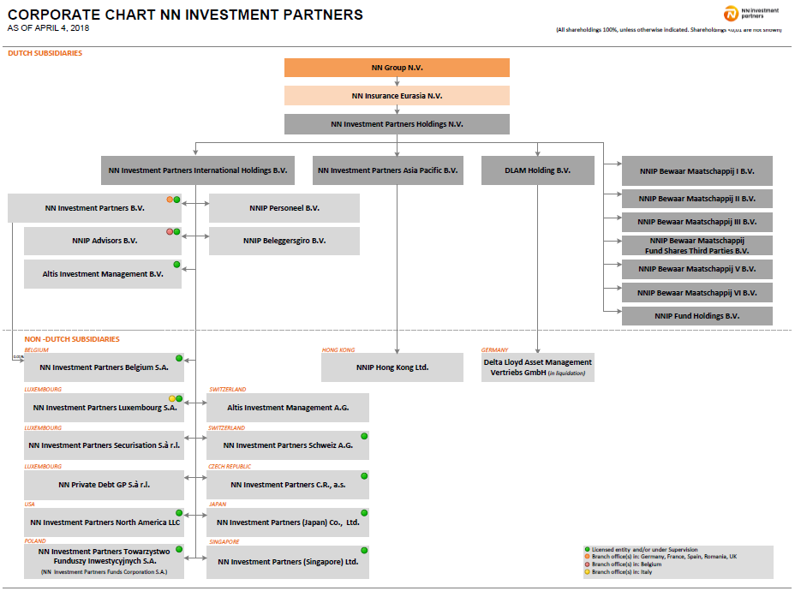
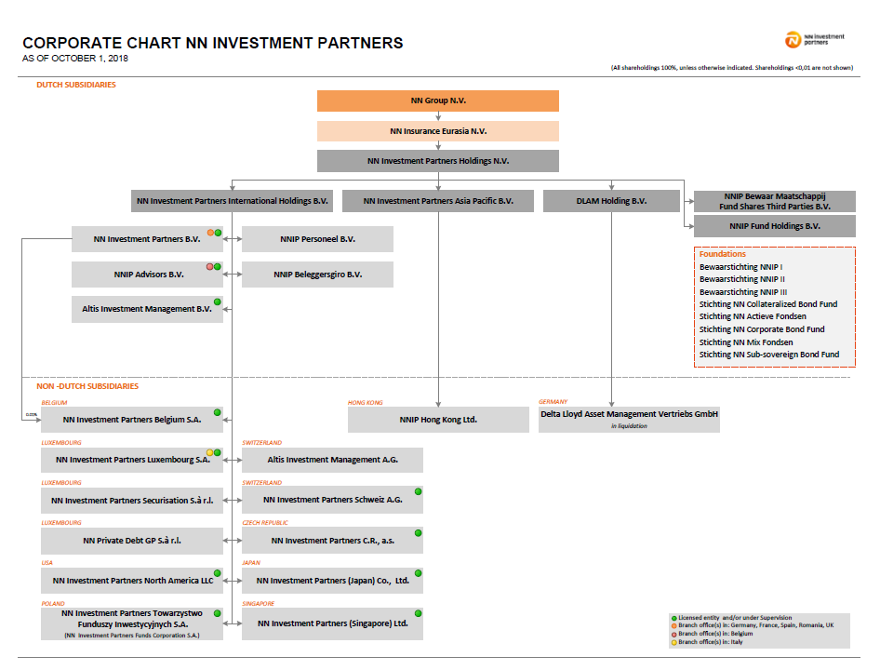
I. Část 3b
Grafické znázornění konsolidačního celku, jehož členem je povinná osoba, z hlediska řízení

Grafické údaje o struktuře konsolidačního celku, jehož je povinná osoba součástí |  | Vyhláška č.163/2014 Sb., příloha 10

Informace platné k datu | 2019-03-31
Grafické znázornění konsolidačního celku, jehož členem je povinná osoba, z hlediska řízení s vyznačením osob, které jsou zahrnuty do obezřetnostní konsolidace, a uvedením důvodu pro nezahrnutí do obezřetnostní konsolidace u ostatních osob* |  | Bod 3 písm. d)
U daného subjektu stačí uvést příslušné číslo odůvodnění:
1 - není institucí, finanční institucí, podnikem pomocných služeb nebo společností spravující aktiva podle článku 18 odst. 8 nařízení č. 575/2013/EU
2 - nezahrnutí subjektu z důvodu jeho velikosti, tj. subjekt splňuje podmínky podle článku 19 odst. 1 nařízení č. 575/2013/EU
3 - subjekt není zarhnut z důvodů uvedených v článku 19 odst. 2 a) nařízení č. 575/2013/EU
4 - subjekt není zarhnut z důvodů uvedených v článku 19 odst. 2 b) nařízení č. 575/2013/EU
5 - subjekt není zarhnut z důvodů uvedených v článku 19 odst. 2 c) nařízení č. 575/2013/EU

